狀態圖
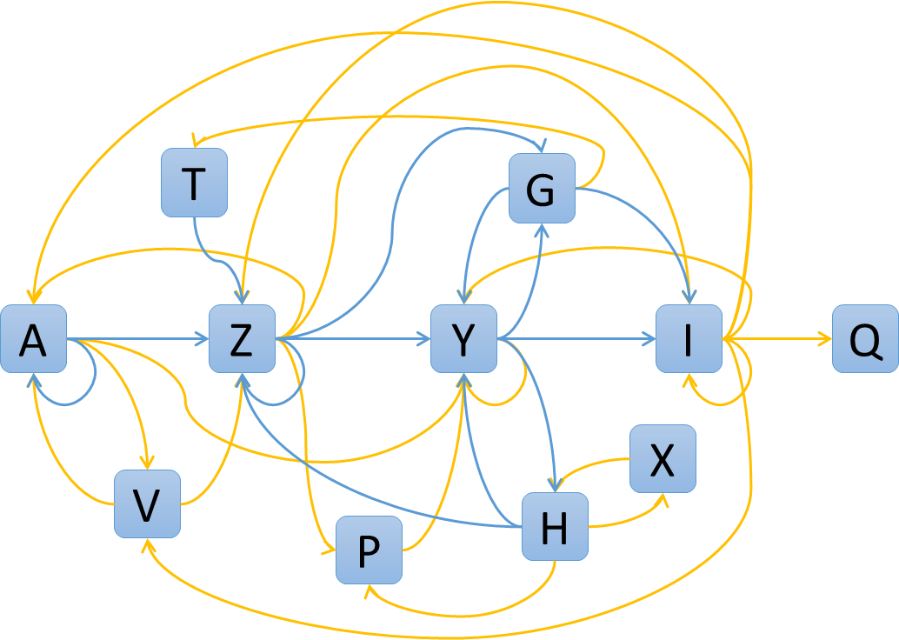
Z
Y
I
A
H
G
T
P
Q
X
V

